상품제안서
홍보 응원 판촉 기념 답례품 스포츠 비치타올 바스타올 전면인쇄 테리 70x130 | 상품코드: F28201

 |  |  |  |  |  |  | 02-412-0044 | www.easy1.co.kr
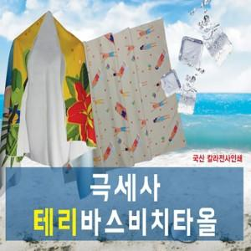

【상세/제작정보】 | 기본수량 미만 인쇄시 비용 추가. 포장 별도 문의 -원통케이스 900원 추가 -슬라이드파우치 1200원 추가

【인쇄/포장옵션】 | 스티커, 풀칼라 /

【공급단가】 | 수량 | 50~ | 100~ | 500~ | 1,000~ | 2,000~
*VAT별도 | 단가 | 15,000원 | 14,750원 | 14,370원 | 14,120원 | 13,750원

【상품 URL】 | https://dev.easy1.co.kr:443/src/goods_detail.php?gdno=28201

